상품제안서
오아 슈퍼건 안마기 미니 휴대용 무선 마사지건 | 상품코드: F19664

 |  |  |  |  |  |  | 02-412-0044 | www.easy1.co.kr
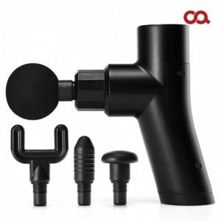 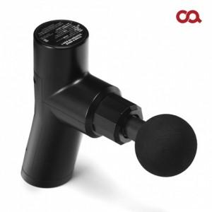

【상세/제작정보】 | <p><span style="font-size: 12pt;"><b>* 레이저인쇄- 100개이하 85000원별도</b></span></p><p>&nbsp;</p>

【인쇄/포장옵션】 | 레이저 / 별도문의

【공급단가】 | 수량 | 50~ | 100~ | 300~ | 500~ | 1,000~
*VAT별도 | 단가 | 34,500원 | 33,000원 | 30,700원 | 29,100원 | 28,500원

【상품 URL】 | http://www.easy1.co.kr/src/goods_detail.php?gdno=19664

